COPERTINA
Allegato statistico
I Commissione (Affari Costituzionali)
Camera dei Deputati
Roma, 18 settembre 2019

Figura 1
Figura 1 - Nati stranieri in Italia e quota sul totale dei nati - Anni 1993-2017
(valori assoluti e valori percentuali)

Fonte: Elaborazioni su dati Istat

Anni | stranieri nati in italia | Nati vivi | quota %
1993 | 7000 | 552587 | 1.2667688527
1994 | 8,028 | 536,665 | 1.5
1995 | 9,061 | 526,064 | 1.7
1996 | 10,820 | 536,740 | 2.0
1997 | 13,569 | 540,048 | 2.5
1998 | 16,901 | 532,843 | 3.2
1999 | 21,186 | 537,242 | 3.9
2000 | 25,916 | 543,039 | 4.8
2001 | 29,054 | 535,282 | 5.4
2002 | 33,593 | 538,198 | 6.2
2003 | 33,691 | 544,063 | 6.2
2004 | 48,925 | 562,599 | 8.7
2005 | 51,971 | 554,022 | 9.4
2006 | 57,765 | 560,010 | 10.3
2007 | 64,049 | 563,933 | 11.4
2008 | 72,472 | 576,659 | 12.6
2009 | 77,109 | 568,857 | 13.6
2010 | 78,082 | 561,944 | 13.9
2011 | 79,074 | 546,585 | 14.5
2012 | 79,894 | 534,186 | 15.0
2013 | 77,705 | 514,308 | 15.1
2014 | 75,067 | 502,596 | 14.9
2015 | 72,096 | 485,780 | 14.8
2016 | 69,379 | 473,438 | 14.7

Fonte:

Figure 2 e 3
Figura 2 - Minori stranieri residenti nati in Italia e all’estero per classe di età - Anno 2018
(valori assoluti e percentuali)

Fonte: Elaborazioni su dati Istat

Figura 3 - Quota di nati in Italia dei minori stranieri residenti per cittadinanza – LAC 1° gennaio 2018
(valori assoluti e valori percentuali)

Fonte: Elaborazioni su dati Istat

 | 0-17 | 18+ | Totale | P0-17 / Ptot

Stranieri | 1,047,371 | 4,153,317 | 5,200,688 | 20.1
Italiani | 8,782,423 | 46,671,769 | 55,454,192 | 15.8
Totale | 9,829,794 | 50,825,086 | 60,654,880 | 16.2

Stranieri / Totale | 10.7 | 8.2 | 8.6

Nati in Italia | 0-5 anni | 6-10 anni | 11-13 anni | 14-17 anni | Totale |  | 0-5 anni | 6-10 anni | 11-13 anni | 14-17 anni | Totale | 0-5 anni | 6-10 anni | 11-13 anni | 14-17 anni | Totale

Nati all'estero | 28,819 | 64,120 | 60,278 | 111,869 | 265,086 |  | 7.0 | 20.8 | 40.1 | 62.5 | 25.3 | 10.9 | 24.2 | 22.7 | 42.2 | 100.0
Nati in Italia | 380,875 | 244,260 | 89,922 | 67,228 | 782,285 |  | 93.0 | 79.2 | 59.9 | 37.5 | 74.7 | 48.7 | 31.2 | 11.5 | 8.6 | 100.0
Totale | 409,694 | 308,380 | 150,200 | 179,097 | 1,047,371 |  | 100.0 | 100.0 | 100.0 | 100.0 | 100.0 | 39.1 | 29.4 | 14.3 | 17.1 | 100.0

 | Nati in Italia | Nati all'estero | Totale |  | Nati in Italia | Nati all'estero | Totale

Cina | 71729 | 8382 | 80111 |  | 89.5 | 10.5 | 100
Tunisia | 21263 | 3619 | 24882 |  | 85.5 | 14.5 | 100
Albania | 94536 | 18202 | 112738 |  | 83.9 | 16.1 | 100
Sri Lanka | 20435 | 4388 | 24823 |  | 82.3 | 17.7 | 100
Marocco | 89760 | 21080 | 110840 |  | 81.0 | 19.0 | 100
Filippine | 27206 | 8008 | 35214 |  | 77.3 | 22.7 | 100
Totale | 782285 | 265086 | 1047371 |  | 74.7 | 25.3 | 100
Romania | 174315 | 68340 | 242655 |  | 71.8 | 28.2 | 100
India | 22115 | 10069 | 32184 |  | 68.7 | 31.3 | 100
Egitto | 23013 | 14802 | 37815 |  | 60.9 | 39.1 | 100
Pakistan | 14327 | 11615 | 25942 |  | 55.2 | 44.8 | 100

Figura 4
Figura 4 - Acquisizioni di cittadinanza di cittadini non comunitari - Anno 2017
(valori per 100 residenti non UE e variazioni percentuali 2016/2017)
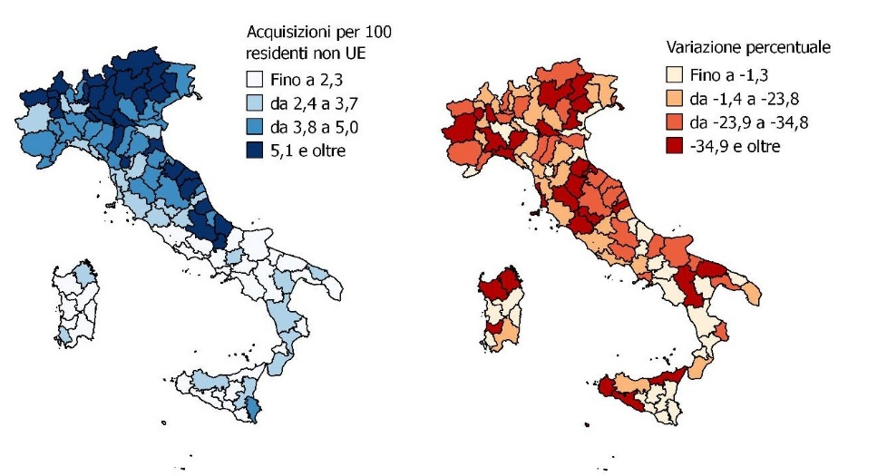

Fonte: Elaborazioni Istat su dati del Ministero dell'Interno

prov | acq_pop | vp_acq
1 | 3.4 | -57.0
2 | 5.4 | -14.4
3 | 3.5 | -36.4
4 | 4.8 | -23.8
5 | 4.8 | -21.2
6 | 3.9 | -37.7
7 | 8.3 | -29.1
8 | 3.7 | 1.0
9 | 4.3 | -24.6
10 | 3.4 | -36.6
11 | 2.3 | -21.0
12 | 4.4 | -21.9
13 | 4.7 | -32.9
14 | 5.9 | -19.1
15 | 2.9 | -26.1
16 | 6.1 | -26.7
17 | 6.5 | -7.6
18 | 4.2 | 0.0
19 | 5.8 | 1.4
20 | 5.0 | -38.1
21 | 6.9 | -25.6
22 | 5.3 | -45.5
23 | 4.9 | -18.3
24 | 7.8 | -26.2
25 | 5.1 | -44.4
26 | 6.1 | -45.6
27 | 4.5 | 4.2
28 | 4.7 | -38.1
29 | 4.6 | -0.8
30 | 4.3 | -21.6
31 | 3.6 | -29.0
32 | 3.1 | -43.4
33 | 3.9 | -34.8
34 | 4.0 | -12.7
35 | 5.3 | -32.0
36 | 4.2 | -25.5
37 | 4.4 | -15.3
38 | 3.1 | -32.6
39 | 5.3 | 8.3
40 | 3.8 | -43.1
41 | 5.7 | -29.2
42 | 5.6 | -34.1
43 | 6.0 | -34.4
44 | 3.6 | -49.2
45 | 4.1 | 5.9
46 | 3.9 | -17.1
47 | 6.7 | 12.5
48 | 2.7 | -23.6
49 | 3.2 | -38.4
50 | 3.5 | -10.1
51 | 4.5 | -49.9
52 | 4.3 | -42.3
53 | 3.2 | -18.5
54 | 4.0 | -33.9
55 | 3.3 | -36.0
56 | 2.6 | -44.9
57 | 3.1 | -22.1
58 | 2.1 | -17.4
59 | 1.7 | -20.9
60 | 2.3 | -33.0
61 | 1.4 | -5.6
62 | 2.6 | 35.7
63 | 0.7 | -29.7
64 | 2.3 | 24.7
65 | 2.0 | -0.6
66 | 5.0 | -27.6
67 | 5.9 | -23.7
68 | 4.6 | 4.1
69 | 5.6 | 1.4
70 | 2.3 | -34.7
71 | 1.2 | -30.7
72 | 1.4 | -59.7
73 | 1.4 | -31.6
74 | 3.0 | 7.0
75 | 1.5 | -16.0
76 | 1.6 | -36.4
77 | 2.3 | 95.3
78 | 2.9 | 21.7
79 | 2.5 | 65.7
80 | 3.6 | -12.2
81 | 1.3 | -41.2
82 | 3.2 | -15.7
83 | 2.1 | -39.7
84 | 1.9 | -45.6
85 | 2.1 | -1.0
86 | 1.8 | 6.5
87 | 2.5 | 5.9
88 | 1.8 | 17.1
89 | 4.3 | 1.2
90 | 0.9 | -54.9
91 | 2.1 | 4.5
92 | 1.8 | -2.3
93 | 6.8 | -23.4
94 | 5.5 | 47.6
95 | 1.9 | 0.0
96 | 5.2 | -37.2
97 | 6.0 | -5.7
98 | 5.4 | -13.5
99 | 4.1 | -39.8
100 | 2.5 | -26.7
101 | 0.5 | -25.5
102 | 1.1 | 12.1
103 | 5.5 | -9.2
104 | 2.3 | -44.7
105 | 1.5 | 28.6
106 | 1.5 | -48.0
107 | 3.7 | 46.9
108 | 5.0 | -24.5
109 | 3.9 | -26.8
110 | 1.4 | -30.6

Figura 5 e tavola 12
Figura 5 - Incidenza percentuale delle persone trasferite all’estero su coloro che hanno acquisito la cittadinanza,
per cittadinanza precedente (primi 10 paesi non Comunitari).
Anni 2012-2017 valori percentuali.
Brasile | 29.306389418
Bangladesh | 21.722733444
Pakistan | 11.08510475
Kosovo | 10.608191246
Ghana | 9.6086673376
India | 9.0536267727
Macedonia | 8.0117244748
Marocco | 6.9056738156
Tunisia | 4.4762841223
Senegal | 4.36058924
Albania | 1.2414673443

Fonte: Elaborazioni Istat su dati del Ministero dell'Interno e dati dei Trasferimenti di residenza

Tavola 12 - Cittadini non comunitari che hanno acquisito la cittadinanza italiana e si sono trasferiti
all'estero per primi 3 paesi di destinazione e principali cittadinanze precendenti -
Anni 2012-2017
(valori percentuali)

Paese di cittadinanza precedente all'acquisizione | 1° Paese |  |  | 2° Paese |  | 3° Paese

Marocco | Francia | 71.9 |  | Germania | 9.6 | Marocco | 6.8
Brasile | Brasile | 69.3 |  | Irlanda | 8.7 | Regno unito | 6.9
Bangladesh | Regno Unito | 94.5 |  | Bangladesh | 3.2 | Germania | 1.0
India | Regno Unito | 70.9 |  | Canada | 14.4 | Germania | 7.8
Pakistan | Regno Unito | 84.8 |  | Pakistan | 5.4 | Germania | 5.3
Macedonia | Svizzera | 57.4 |  | Germania | 28.0 | Macedonia | 7.0
Ghana | Regno Unito | 87.9 |  | Germania | 7.1 | Ghana | 2.8
Albania | Germania | 34.6 |  | Regno Unito | 17.6 | Albania | 13.8
Kosovo | Svizzera | 52.8 |  | Germania | 39.2 | Kosovo | 3.2
Tunisia | Francia | 55.9 |  | Tunisia | 22.5 | Germania | 11.5
Senegal | Senegal | 39.9 |  | Francia | 36.6 | Germania | 4.5

Fonte: Elaborazioni Istat su dati del Ministero dell'Interno e dati dei Trasferimenti di residenza

 | Acquisizioni 2012-2017 |  | Emigrazioni 2012-2017 |  | Rapporto
 | Frequenza | Percentuale | Frequenza | Percentuale

Brasile | 20,487 | 3.1 | 6,004 | 14.4 | 29.3
Bangladesh | 26,516 | 4.0 | 5,760 | 13.8 | 21.7
Pakistan | 26,062 | 3.9 | 2,889 | 6.9 | 11.1
Kosovo | 11,378 | 1.7 | 1,207 | 2.9 | 10.6
Ghana | 16,891 | 2.5 | 1,623 | 3.9 | 9.6
India | 31,943 | 4.8 | 2,892 | 6.9 | 9.1
Macedonia | 20,470 | 3.1 | 1,640 | 3.9 | 8.0
Marocco | 137,597 | 20.6 | 9,502 | 22.7 | 6.9
Tunisia | 21,357 | 3.2 | 956 | 2.3 | 4.5
Senegal | 18,736 | 2.8 | 817 | 2.0 | 4.4
Albania | 128,477 | 19.2 | 1,595 | 3.8 | 1.2
Altri Paesi | 208,950 | 31.2 | 6,919 | 16.6 | 3.3
TOTALE | 668,864 | 100.0 | 41,804 | 100.0 | 6.3

